LIST
NO. | Barcode | Image | Product Name (KOR) | Product Name (ENG) | Volume | MOQ (Per Box) | MSRP | SUPPLY PRICE (-VAT) | Expiration Date | CT SIZEcm) |  |  | Gross Weight | FDA Registration Number
 |  |  |  |  |  |  |  |  |  | Width | Length | Height
1 | 8809809804985 | 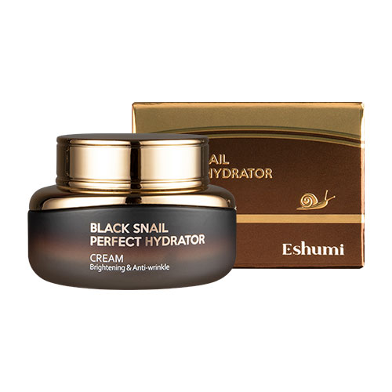 | 애슈미 블랙스네일 퍼펙트 하이드레이터 크림 | Eshumi Black Snail Perfect Hydrator Cream | 55ml | 60 | ₩28,000 | ₩3,900 | 2029.05.10 | 43.5 | 42.5 | 14.5 | 15.6 | 53-503999-929142
2 | 8809809804961 | 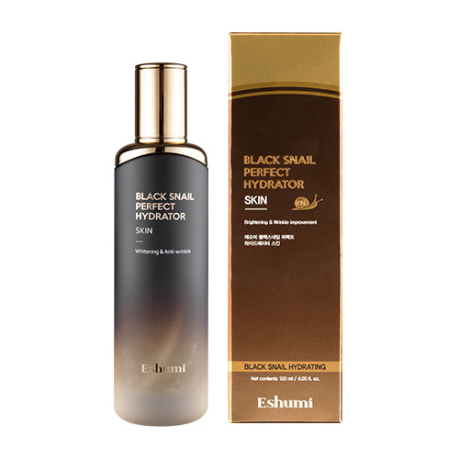 | 애슈미 블랙스네일 퍼펙트 하이드레이터 스킨 | Eshumi Black Snail Perfect Hydrator Skin | 120ml | 60 | ₩28,000 | ₩3,900 | 2029.01.04 2029.05.11 | 45 | 36 | 22.5 | 21.8 | 53-538327-807630
3 | 8809809804978 | 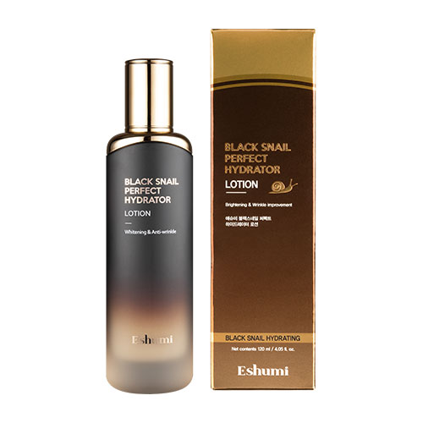 | 애슈미 블랙스네일 퍼펙트 하이드레이터 로션 | Eshumi Black Snail Perfect Hydrator Lotion | 120ml | 60 | ₩28,000 | ₩3,900 | 2029.01.07 2029.05.11 | 45 | 36 | 22.5 | 21.8 | 53-067419-597916
4 | 8809809804992 | 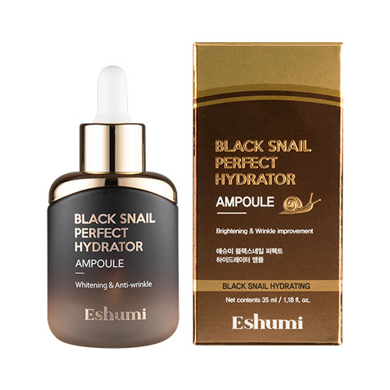 | 애슈미 블랙스네일 퍼펙트 하이드레이터 앰플 | Eshumi Black Snail Perfect Hydrator Ampoule | 35ml | 100 | ₩28,000 | ₩3,900 | 2029.02.08 | 44 | 30 | 25 | 17.8 | 53-847034-560666
5 | 8809809805005 | 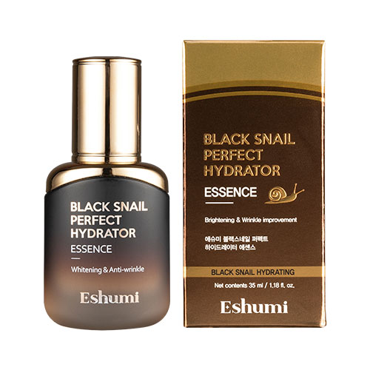 | 애슈미 블랙스네일 퍼펙트 하이드레이터 에센스 | Eshumi Black Snail Perfect Hydrator Essence | 35ml | 100 | ₩28,000 | ₩3,900 | 2029.01.12 | 44 | 30 | 25 | 18.8 | 53-659846-846805
6 | 8809809805180 |  | 애슈미 블랙스네일 퍼펙트 하이드레이터 아이크림 | Eshumi Black Snail Perfect Hydrator Eye Cream | 40ml | 100 | ₩23,000 | ₩2,500 | 2029.02.09 | 38 | 32 | 19 | 6.746 | 53-551906-086809
7 | 8809809805241 | 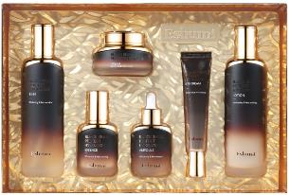 | 애슈미 블랙스네일 퍼펙트 하이드레이터 6종 세트 | Eshumi Black Snail Perfect Hydrator 6 Set |  | 8 | ₩154,000 | ₩23,100 | 2029.04.07 | 57 | 37 | 30 | 15.62 | 53-503999-929142 53-538327-807630 53-067419-597916 53-847034-560666 53-659846-846805 53-551906-086809
8 | 8809772620421 |  | 애슈미 스네일뮤커스 골드 리바이탈라이징 에센스 | Eshumi Snailmucus Gold Revitalizing Essence | 150ml | 48 | ₩32,000 | ₩4,300 | 2028.08.10 2029.05.05 | 46 | 37 | 25 | 21.192 | 53-516716-611785
9 | 8809772621367 | 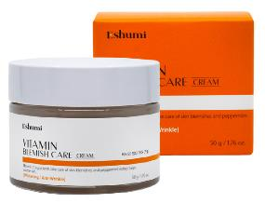 | 애슈미 비타민 잡티 케어 크림 | Eshumi Vitamin Blemish Care Cream | 50g | 60 | ₩25,000 | ₩3,300 | 2028.09.03 | 39 | 32.5 | 12 | 7.8 | 53-382998-393014
10 | 8809772621374 | 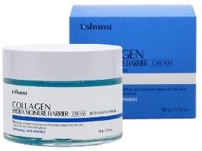 | 애슈미 콜라겐 하이드라 수분 장벽 크림 | Eshumi Collagen Hydra Moisture Barrier Cream | 50g | 60 | ₩25,000 | ₩3,300 | 2028.11.06 | 39 | 32.5 | 12 | 7.8 | 53-137381-791973
11 | 8809772621428 |  | 애슈미 비타민 잡티 케어 에센셜 토너 | Eshumi Vitamin Blemish Care Essential Toner | 200ml | 35 | ₩25,000 | ₩3,300 | 2028.04.03 2028.11.06 | 36 | 27 | 20 | 10.15 | 53-285289-648113
12 | 8809772621435 | 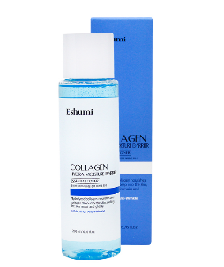 | 애슈미 콜라겐 하이드라 수분 장벽 에센셜 토너 | Eshumi Collagen Hydra Moisture Barrier Essential Toner | 200ml | 35 | ₩25,000 | ₩3,300 | 2028.09.02 | 36 | 27 | 20 | 10.15 | 53-774276-159183
13 | 8809772621459 |  | 애슈미 비타민 잡티 케어 앰플 에센스 | Eshumi Vitamin Blemish Care Ampoule Essence | 50ml | 60 | ₩25,000 | ₩3,300 | 2028.09.02 | 27 | 22.5 | 24 | 6.5 | 53-291735-253467
14 | 8809772621466 | 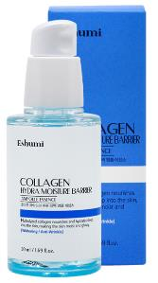 | 애슈미 콜라겐 하이드라 수분 장벽 앰플 에센스 | Eshumi Collagen Hydra Moisture Barrier Ampoule Essence | 50ml | 60 | ₩25,000 | ₩3,300 | 2028.09.02 | 27 | 22.5 | 24 | 6.5 | 53-698920-899924
15 | 8800302220302 |  | 애슈미 비타민 블레미쉬 케어 미스트 | Eshumi Vitamin Blemish Care Mist | 125ml | 80 | ₩13,000 | ₩1,800 | 2028.06.24 | 41 | 34 | 20 | 13.78
16 | 8800302220296 |  | 애슈미 콜라겐 블레미쉬 케어 미스트 | Eshumi Collagen Blemish Care Mist | 125ml | 80 | ₩13,000 | ₩1,800 | 2028.07.06 | 41 | 34 | 20 | 13.78
17 | 8809772620438 | 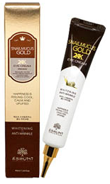 | 애슈미 스네일뮤커스 골드 아이크림 | Eshumi Snailmucus Gold Eye Cream | 40ml | 100 | ₩18,000 | ₩1,200 | 2029.02.12 2029.05.31 | 34.1 | 29.2 | 18.8 | 6.026 | 53-235742-827603
18 | 8809772620483 | 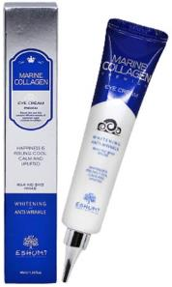 | 애슈미 마린 콜라겐 아이크림 | Eshumi Marine Collagen Eye Cream | 40ml | 100 | ₩18,000 | ₩1,200 | 2029.03.29 | 34.5 | 28.5 | 18.5 | 6.045 | 53-706378-112424
19 | 8809809803476 | 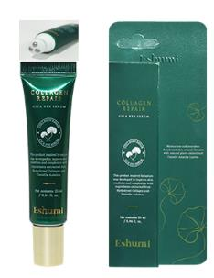 | 애슈미 콜라겐 리페어 시카 아이세럼 | Eshumi Collagen Repair Cica Eye Serum | 25ml | 100 | ₩30,000 | ₩2,200 | 2028.10.01 | 36 | 32 | 20.5 | 5.705 | 53-549290-024538
20 | 8809809803483 | 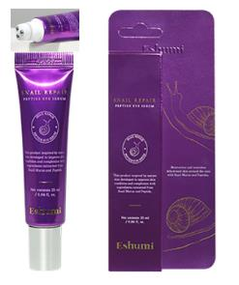 | 애슈미 스네일 리페어 펩타이드 아이세럼 | Eshumi Snail Repair Peptide Eye Serum | 25ml | 100 | ₩30,000 | ₩2,200 | 2028.11.19 | 36 | 32 | 20.5 | 5.705 | 53-759385-228029
21 | 8809772621251 | 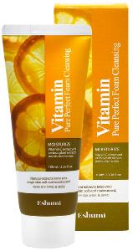 | 애슈미 비타민 퓨어 퍼펙트 폼 클렌징 | Eshumi Vitamin Pure Perfect Foam Cleansing | 100ml | 160 | ₩7,000 | ₩1,000 | 2028.07.20 2029.05.27 | 53.5 | 36.5 | 34 | 20.4 | 53-602396-699192
22 | 8809772621237 | 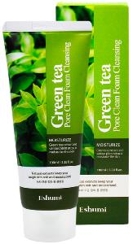 | 애슈미 녹차 모공 정화 폼 클렌징 | Eshumi Green Tea Pore Clean Foam Cleansing | 100ml | 160 | ₩7,000 | ₩1,000 | 2028.07.23 2029.05.28 | 53.5 | 36.5 | 34 | 20.4 | 53-815244-994495
23 | 8809772621244 | 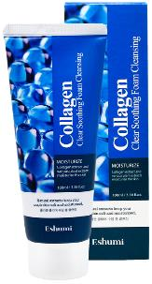 | 애슈미 콜라겐 클리어 수딩 폼 클렌징 | Eshumi Collagen Clear Soothing Foam Cleansing | 100ml | 160 | ₩7,000 | ₩1,000 | 2028.07.17 2029.05.12 | 53.5 | 36.5 | 34 | 20.4 | 53-541797-634800
24 | 8809809803537 | 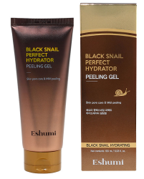 | 애슈미 블랙스네일 퍼펙트 하이드레이터 필링젤 | Eshumi Black Snail Perfect Hydrator Peeling Gel | 180ml | 80 | ₩28,000 | ₩2,500 | 2028.10.30 2029.06.01 | 65 | 43 | 23 | 19.05 | 53-859193-138375
25 | 8809772621398 | 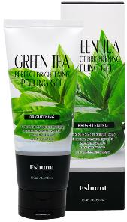 | 애슈미 녹차 퍼펙트 브라이트닝 필링 젤 | Eshumi Green Tea Perfect Brightning Peeling Gel | 180ml | 80 | ₩17,000 | ₩2,200 | 2027.07.09 2029.01.06 | 51 | 55 | 23 | 19 | 53-826862-433619
26 | 8809445616317 | 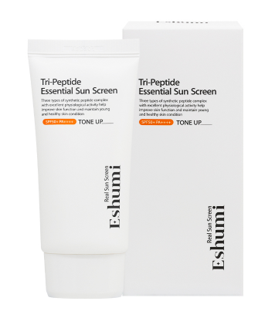 | 애슈미 트리-펩타이드 에센셜 선 스크린 | Eshumi Tri-Peptide Essential Sun Screen | 50g | 100 | ₩21,000 | ₩2,700 | 2029.04.02 | 56 | 27.7 | 17 | 7.6
27 | 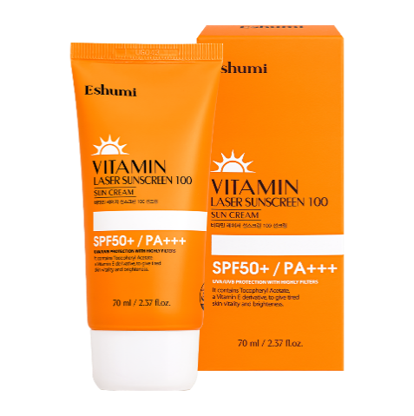 8809689376633 |  | 애슈미 비타민 레이저 선스크린 100 선크림 | Eshumi Vitamin Laser Sunscreen 100 Sun Cream | 70g | 100 | ₩12,000 | ₩1,500 | 2029.04.12 | 62 | 36 | 16.4 | 10.5
28 | 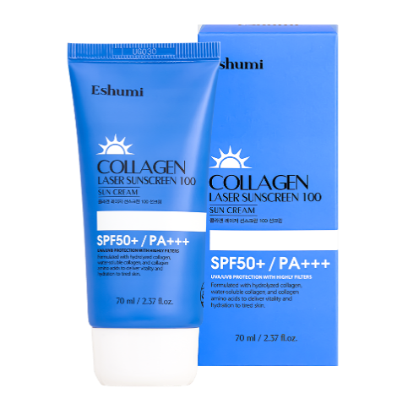 8809689376640 |  | 애슈미 콜라겐 레이저 선스크린 100 선크림 | Eshumi Collagen Laser Sunscreen 100 Sun Cream | 70g | 100 | ₩12,000 | ₩1,500 | 2029.04.12 | 62 | 36 | 16.4 | 10.5
29 | 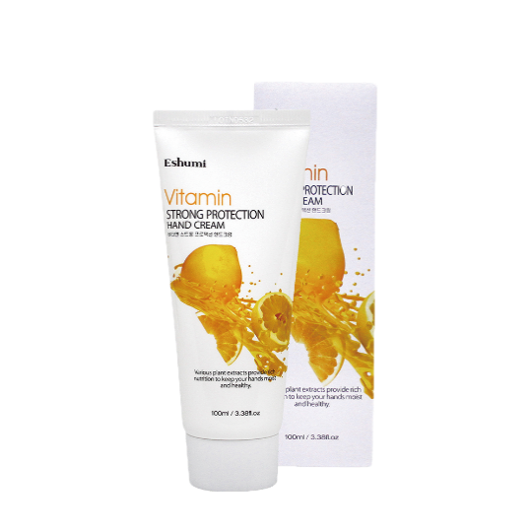 8809884511334 |  | 애슈미 비타민 스트롱 프로텍션 핸드크림 | Eshumi Vitamin Strong Protection Hand Cream | 100ml | 160 | ₩5,000 | ₩750 | 2029.01.12 | 53.5 | 36.5 | 33 | 21 | 53-475832-111174
30 | 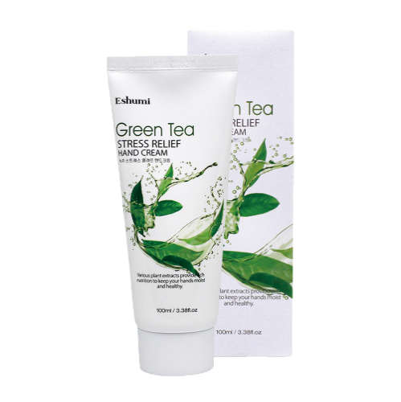 8809884511310 |  | 애슈미 녹차 스트레스 릴리프 핸드크림 | Eshumi Green Tea Stress Relief Hand Cream | 100ml | 160 | ₩5,000 | ₩750 | 2029.01.12 | 53.5 | 36.5 | 33 | 21 | 53-547493-088765
31 | 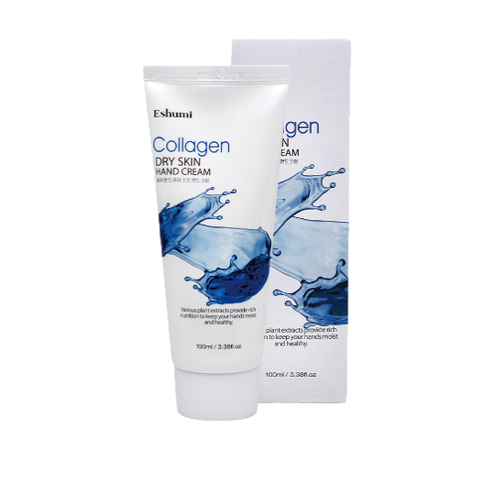 8809884511327 |  | 애슈미 콜라겐 드라이 스킨 핸드크림 | Eshumi Collagen Dry Skin Hand Cream | 100ml | 160 | ₩5,000 | ₩750 | 2029.01.12 | 53.5 | 36.5 | 33 | 21 | 53-790254-638429
32 | 8809772621268 |  | 애슈미 힐링 풋 스파 크림 | Eshumi Healing Foot Spa Cream | 100ml | 100 | ₩9,000 | ₩850 | 2029.01.05 | 53 | 45 | 18.5 | 14 | 53-179610-189423
33 | 8809563069651 |  | 애슈미 블랙 스네일 퍼펙트 하이드레이터 비비크림 | Eshumi Black Snail Perfect Hydrator BB Cream | 50g | 80 | ₩28,000 | ₩3,900 | 2029.02.24 | 47.5 | 30 | 16 | 6.7
34 | 8809470607724 | 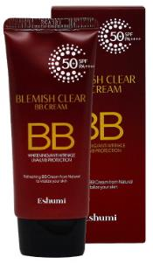 | 애슈미 블레미쉬 클리어 비비크림 | Eshumi Blemish Clear BB Cream | 50g | 100 | ₩13,500 | ₩1,800 | 2029.03.30 | 52 | 23 | 18.8 | 7.5
35 | 8809809804206 | 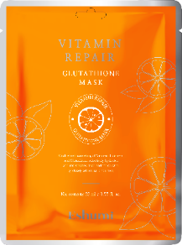 | 애슈미 비타민 리페어 글루타티온 마스크 | Eshumi Vitamin Repair Glutathione Mask | 23ml | 600 | ₩1,200 | ₩190 | 2029.01.12 | 52 | 27 | 38 | 18.8 | 53-414110-258556
36 | 8809809804220 | 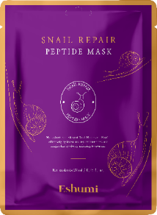 | 애슈미 스네일 리페어 펩타이드 마스크 | Eshumi Snail Repair Peptide Mask | 23ml | 600 | ₩1,200 | ₩190 | 2029.02.23 | 52 | 27 | 38 | 18.8 | 53-944439-795653
37 | 8809809804213 | 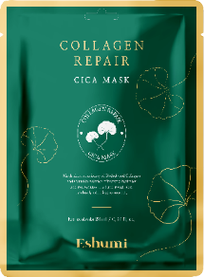 | 애슈미 콜라겐 리페어 시카 마스크 | Eshumi Collagen Repair Cica Mask | 23ml | 600 | ₩1,200 | ₩190 | 2029.01.12 | 52 | 27 | 38 | 18.8 | 53-132286-002789
38 | 8809772621664 |  | 애슈미 스네일 에센셜 펩타이드 앰플 패드 | Eshumi Snail Essential Peptide Ampoule Pad | 280g (70Sheet) | 30 | ₩42,000 | ₩5,500 | 2028.01.14 | 51 | 32 | 21 | 13.8 | 53-844869-906179
39 | 8809772621657 |  | 애슈미 소나무 진정 시카 토너 패드 | Eshumi Pine Soothing Cica Toner Pad | 280g (70Sheet) | 36 | ₩42,000 | ₩5,500 | 2028.01.14 | 51 | 32 | 21 | 13.8 | 53-523576-042481
40 | 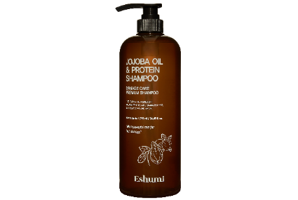 8800241500183 |  | 애슈미 호호바 오일 & 프로틴 샴푸 | Eshumi Jojoba Oil & Protein Shampoo | 1020ml | 12 | ₩35,000 | ₩4,600 | 2029.03.29 | 35.5 | 28 | 28 | 14.3 | 53-830548-306335
41 | 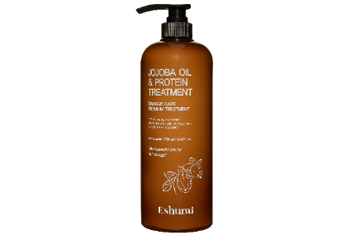 8800241500190 |  | 애슈미 호호바 오일 & 프로틴 트리트먼트 | Eshumi Jojoba Oil & Protein Treatment | 1020ml | 12 | ₩35,000 | ₩4,600 | 2028.12.02 | 35.5 | 28 | 28 | 13.9 | 53-672346-756960
42 | 8800302220708 | 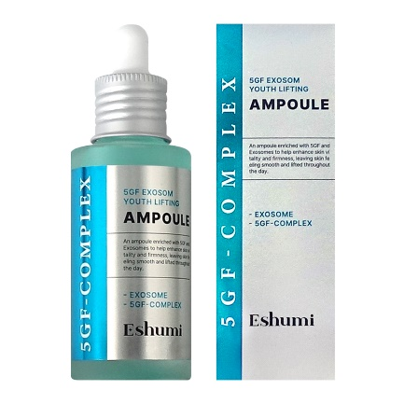 | 애슈미 5GF 엑소좀 유스 리프팅 앰플 | Eshumi 5GF Exosom Youth Lifting Ampoule | 50ml | 60 | ₩130,000 | ₩3,100 | 2028.12.15 | 44 | 28 | 15 | 11
43 | 8800302220715 | 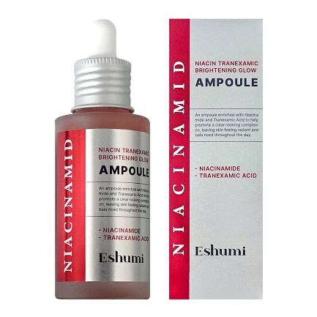 | 애슈미 나이아신 트라넥사믹 브라이트닝 글로우 앰플 | Eshumi Niacin Tranexamic Brightening Glow Ampoule | 50ml | 60 | ₩130,000 | ₩3,100 | 2028.12.14 | 44 | 28 | 15 | 11
44 | 8800302220722 | 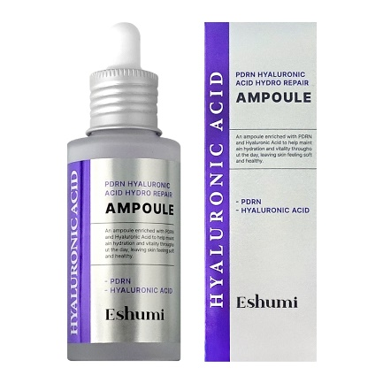 | 애슈미 피디알엔 히알루론산 하이드로 리페어 앰플 | Eshumi PDRN Hyaluronic Acid Hydro Repair Ampoule | 50ml | 60 | ₩130,000 | ₩3,100 | 2028.12.14 | 44 | 28 | 15 | 11
45 | 8800302220500 | 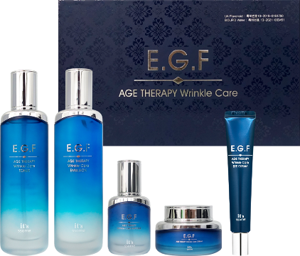 | 잇썸 EGF 에이지테라피 링클케어 5종 세트 | it's ssome EGF Age Therapy Wrinkle Care 5 Set |  | 10 | ₩154,000 | ₩22,000 | 2028.12.01 | 70.5 | 37 | 25 | 15.8 | 53-971181-015938 53-388143-152980 53-872146-795708 53-380494-907382 53-043040-456965
46 | 8809772621848 | 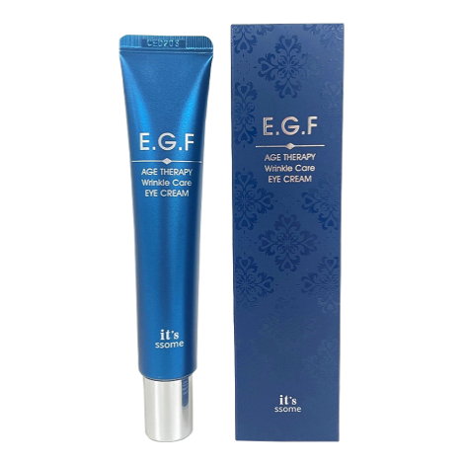 | 잇썸 EGF 에이지테라피 링클케어 아이크림 | it's ssome EGF Age Therapy Wrinkle Care Eye Cream | 30ml | 100 | ₩28,000 | ₩2,200 | 2028.12.03 | 43 | 26 | 17.5 | 5.7 | 53-380494-907382
47 | 8800302220517 |  | 잇썸 EGF 에이지테라피 링클케어 토너 | it's ssome EGF Age Therapy Wrinkle Care Toner | 120ml | 40 | ₩36,000 | ₩3,900 | 2028.12.02 | 54 | 28 | 20 | 18.5 | 53-043040-456965
48 | 8800302220524 |  | 잇썸 EGF 에이지테라피 링클케어 에멀전 | it's ssome EGF Age Therapy Wrinkle Care Emulsion | 120ml | 40 | ₩36,000 | ₩3,900 | 2028.12.03 | 54 | 28 | 20 | 18.6 | 53-872146-795708
49 | 8800302220548 |  | 잇썸 EGF 에이지테라피 링클케어 앰플 | it's ssome EGF Age Therapy Wrinkle Care Ampoule | 40ml | 50 | ₩36,000 | ₩3,900 | 2028.12.03 | 45 | 23.5 | 16 | 9 | 53-971181-015938
50 | 8800302220531 |  | 잇썸 EGF 에이지테라피 링클케어 크림 | it's ssome EGF Age Therapy Wrinkle Care Cream | 55ml | 50 | ₩36,000 | ₩3,900 | 2028.12.01 | 34 | 34 | 15.5 | 10.7 | 53-388143-152980
51 | 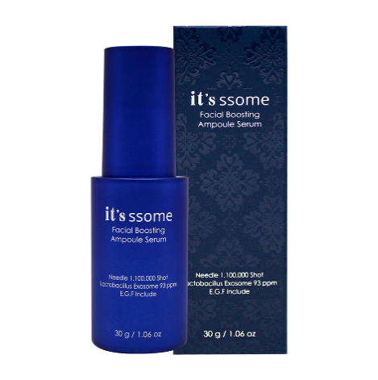 8809772622012 |  | 잇썸 페이셜 부스팅 앰플 세럼 | it's ssome Facial Boosting Ampoule Serum | 30g | 80 | ₩48,000 | ₩4,200 | 2028.12.18 | 37 | 30 | 12 | 6 | 53-884351-752157
52 | 8809772622326 | 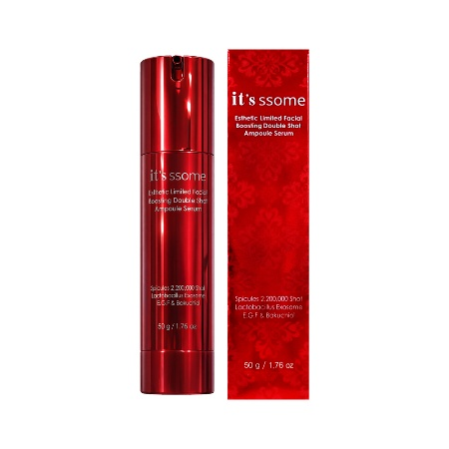 | 잇썸 에스테틱 리미티드 페이셜 부스팅 더블샷 앰플 세럼 | it's ssome Esthetic Limited Facial Boosting Double Shot Ampoule Serum | 50g | 80 | ₩55,000 | ₩5,500 | 2028.12.21 | 37 | 30 | 12 | 6
53 | 8809772622241 | 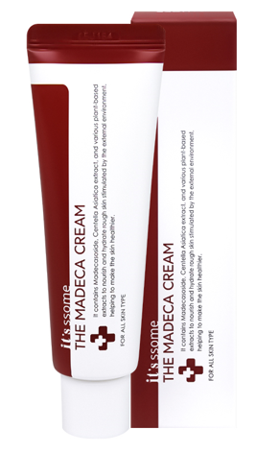 | 잇썸 더 마데카 크림 | it's ssome The Madeca Cream | 50g | 100 | ₩12,000 | ₩1,600 | 2028.12.23 | 39.6 | 39.6 | 17 | 7.6 | 53-922010-297615
54 | 8800302220289 |  | 잇썸 더 마데카 데일리 미스트 | it's ssome The Madeca Mist | 125ml | 80 | ₩32,000 | ₩1,800 | 2029.04.15 | 40 | 34 | 25 | 14.5
55 | 8809772621862 | 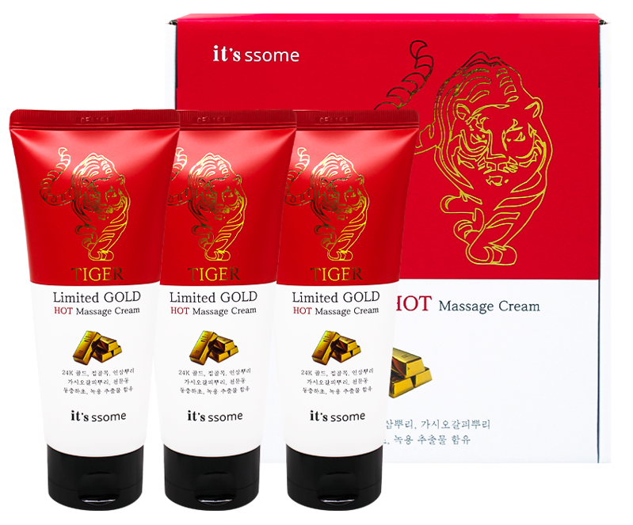 | 잇썸 리미티드 골드 호랑이 핫 마사지 크림 | it's ssome Tiger Limited Gold Hot Massage Cream | 120ml * 3 | 20 | ₩123,000 | ₩7,500 | 2028.12.10 | 59.5 | 43.5 | 23 | 13.7
56 | 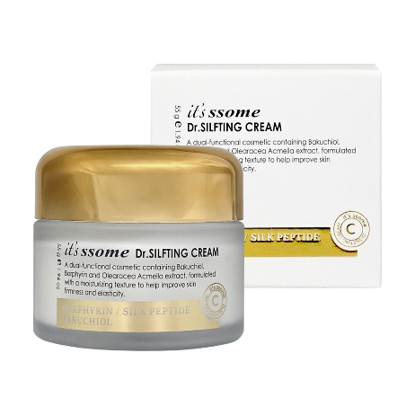 8800302220371 |  | 잇썸 Dr. 실프팅 크림 | it's ssome Dr.silfting Cream | 55g | 80 | ₩230,000 | ₩4,400 | 2028.12.10 2029.04.09 | 56 | 34 | 15 | 13
57 | 8800302220364 | 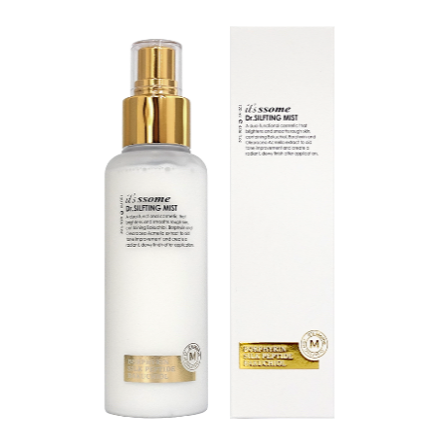 | 잇썸 Dr. 실프팅 미스트 | it's ssome Dr.silfting Mist | 120ml | 60 | ₩230,000 | ₩5,500 | 2028.12.23 2029.04.13 | 48 | 33 | 21 | 13.5
58 | 8800302220388 | 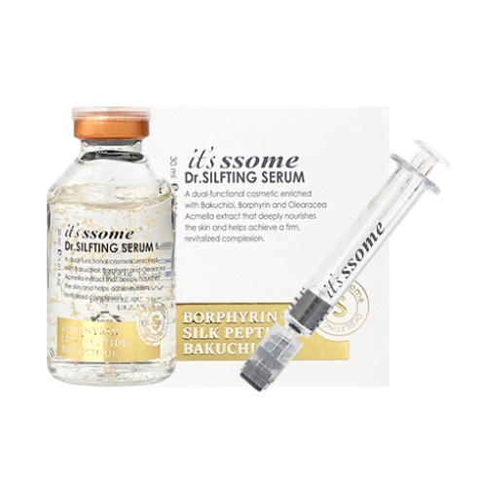 | 잇썸 Dr. 실프팅 세럼 | it's ssome Dr.silfting Serum | 35ml | 80 | ₩230,000 | ₩4,200 | 2029.01.06 | 40 | 36 | 23 | 8.62
59 | 8800302220937 |  | 잇썸 Dr. 실프팅 아이크림 | it's ssome Dr.silfting Eye Cream | 40g | 96 | ₩180,000 | ₩2,800 | 2029.03.18 | 37.5 | 25.5 | 18.8 | 6.43
60 | 8800302220944 | 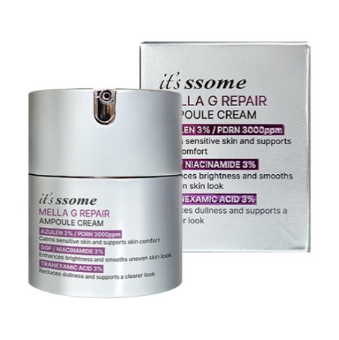 | 잇썸 멜라지 리페어 앰플 크림 | it’s ssome Mella G Repair Ampoule Cream | 50g | 60 | ₩320,000 | ₩6,100 | 2029.03.18 | 35.5 | 28.5 | 31 | 11.46
61 | 8800302220401 |  | 잇썸 데오드란트 워터 스프레이 | it's ssome Deodorant Water Spray | 100ml | 60 | ₩48,000 | ₩2,900 | 2028.08.24 | 44 | 28 | 16 | 7.5
62 | 8800302220449 | 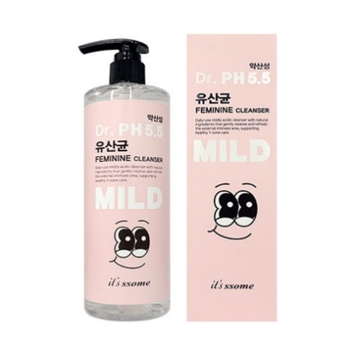 | 잇썸 Dr. PH 5.5 유산균 여성청결제 | it's ssome Dr. PH 5.5 lactobacillus feminine cleanser | 500ml | 30 | ₩58,000 | ₩4,700 | 2028.12.17 | 41 | 35 | 24 | 18.5
63 | 8800260032788 |  | 잇썸 닥터 멜라지 티엑스 마스크 | it's ssome Dr. Mella G TX Mask | 23ml | 600 | ₩7,000 | ₩190 | 2029.03.29
64 | 8800260032771 | 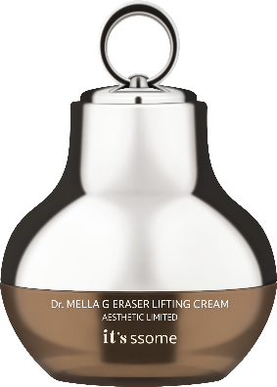 | 잇썸 닥터 멜라지 이레이져 리프팅 크림 | it's ssome Dr. Mella G Eraser Lifting Cream | 50ml | 50 | ₩216,000 | ₩8,600 | 2029.05.05 | 43.5 | 43.5 | 25 | 12.7
65 | 8800260032764 |  | 잇썸 닥터 멜라지 올인원 버블 에센스 | it's ssome Dr. Mella G All In One Bubble Essence | 100ml | 40 | ₩87,000 | ₩4,400 | 2029.05.03 | 40.5 | 26 | 16 | 7.4
66 | 8809955121820 | 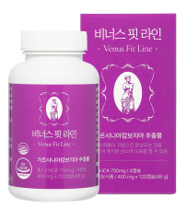 | 비너스 핏 라인 | Venus Fit Line | 400mg X 120capsule(48g) | 60 | ₩70,000 | ₩10,200 | 2027.12.10 | 41 | 36 | 28 | 7.5
67 | 8809950422298 | 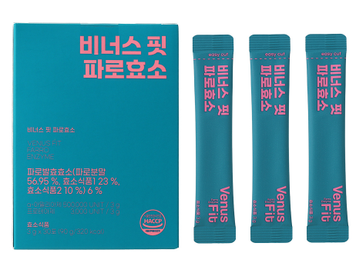 | 비너스 핏 파로효소 | Venus Fit Farro Enzyme | 3g X 30포(90g/ 320kcal) | 50 | ₩36,000 | ₩5,300 | 2027.12.11 | 54 | 37 | 28 | 7.5

